bloques en maqueta
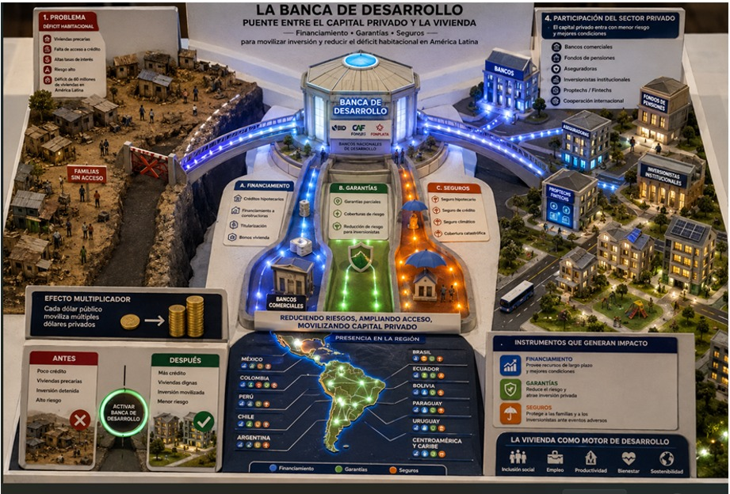

 |  | DESGLOSE CONCEPTUAL DE LA PROPUESTA DE MAQUETA 6: BANCA DE DESARROLLO

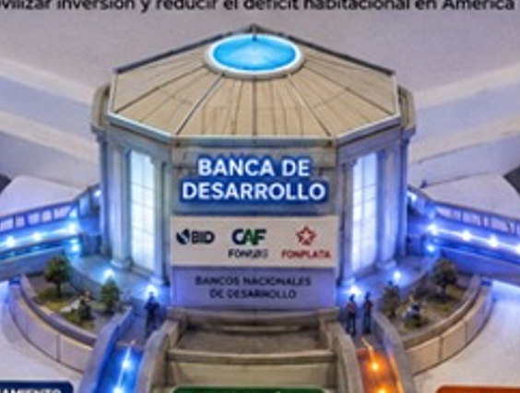
 | La magnitud del déficit habitacional y las limitaciones de los mercados financieros tradicionales requieren la participación activa de la Banca de Desarrollo (BD) para corregir fallas de mercado, ampliar el acceso al financiamiento y movilizar la inversión pública y privada en el sector de la vivienda. El Grupo BID contribuye a fortalecer este modelo de intervención sectorial cofinanciando y coinvirtiendo con las BD de la Región en América Látina y el Caribe ( LAC), mediante el otorgamiento de garantías, esquemas de deuda subordinada y programas de asistencia técnica. Esta sinergia institucional comparte riesgos, fortalece las capacidades institucionales y crea condiciones que facilitan la participación del sector privado y la escalabilidad de soluciones. |  | Se sugiere dejar el título de BANCA DE DESARROLLO y en la parte inferior que aparezca el logo de GRUPO BID junto con el título de Bancas de Desarrollo de la región. |  | ALGUNOS EJEMPLOS DE BANCA DE DESARROLLO DE LA REGIÓN
 |  |  |  |  | Sociedad Hipotecaria Federal (SHF - México): Banca de desarrollo especializada de segundo piso que otorga garantías, crédito a la construcción, fondeo a intermediarios no bancarios e impulso al mercado de capitales hipotecario.
 |  |  |  |  | Agencia Financiera de Desarrollo (AFD - Paraguay): Banca de segundo piso que canaliza recursos de largo plazo a través de la banca comercial para proyectos habitacionales y de infraestructura.
 |  |  |  |  | Fondo MIVIVIENDA (Perú): Entidad estatal especializada en el financiamiento hipotecario de segundo piso y canalización de subsidios para la adquisición de vivienda social.
 |  |  |  |  | Findeter (Colombia): Financiera de desarrollo territorial de segundo piso que financia infraestructura urbana, desarrollo municipal y proyectos de hábitat.
 |  |  |  |  | Caixa Econômica Federal (CAIXA - Brasil): Banco público y principal operador ejecutor de la política habitacional del Estado (como el programa Minha Casa, Minha Vida) y líder en crédito hipotecario.
 |  |  |  |  | BancoEstado (Chile): Entidad bancaria estatal de fomento que facilita la inclusión financiera y la colocación de créditos hipotecarios articulados con subsidios habitacionales.
 |  |  |  |  | Banco de Desarrollo del Ecuador (BDE) / BIESS (Ecuador): Financia obras de infraestructura municipal y proyectos habitacionales, además de gestionar fondos de inversión para préstamos hipotecarios.
 |  |  |  |  | Banco Hipotecario del Uruguay (BHU - Uruguay): Banco público especializado en el financiamiento, ahorro y crédito de largo plazo para el acceso y rehabilitación de vivienda.

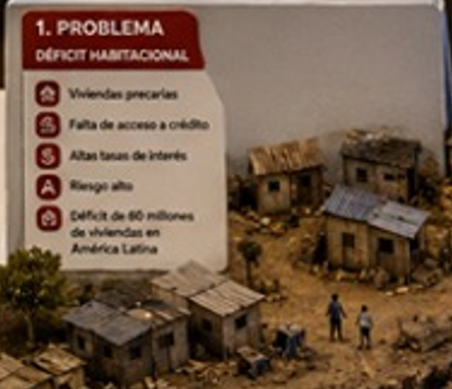
 | Mapeo de la Problemática
 | 1. La naturaleza del déficit habitacional: Prevalencia del déficit cualitativo
 | En América Latina, el déficit habitacional cuantitativo (vivienda nueva ) se ha venido atendiendo, el défiti habitacional cualitativo (viviendas existentes pero precarias, sobrepobladas, con materiales deficientes, sin títulos de propiedad o sin acceso a servicios básicos) es el problema mayor de la Región de LAC.
 | El déficit cualitativo se concentra en los deciles de menores ingresos, donde la vivienda suele construirse mediante la autoproducción o la consolidación progresiva sin asistencia técnica.

 | 2. Asimetría entre perfil de riesgo e ingreso
 | La población desde el punto de vista financiero se clasifica en diferentes niveles de riesgo, siendo las familias que habitan las zonas más percarias enfrentan alta informalidad laboral o ingresos variables/estacionales, lo que las hace más riesposas.
 | La población que carece de recibos de nómina, historial en burós de crédito inexistente o no hay títulos de propiedad formalizados que sirvan como colateral, el sistema financiero tradicional las clasifica automáticamente en las categorías de mayor riesgo de incumplimiento.

 | 3. El castigo de la tasa de interés y las condiciones crediticias
 | Para compensar el alto riesgo crediticio y los elevados costos operativos de administrar microcréditos o créditos pequeños, las instituciones financieras aplican tasas de interés elevadas y plazos cortos.
 | Este encarecimiento reduce drásticamente la capacidad de pago del usuario (la cuota mensual supera su capacidad financiera), cerrando la puerta al financiamiento formal.

 | 4. Perpetuación del déficit
 | Al no tener acceso a un crédito accesible, las familias recurren al financiamiento informal (con tasas aún más abusivas) o deben esperar años para ahorrar y comprar materiales a pequeña escala.
 | Esto perpetúa la existencia de la vivienda precaria y consolida la segregación socioespacial de las ciudades.

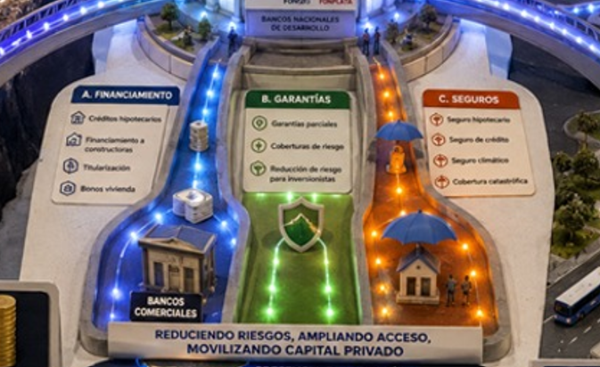
 | Revisar el cuadro de la pestaña " barreras y soluciones de prodcutos"

Para movilizar capital privado hacia proyectos con impacto social, la BD actúa como un mitigador de riesgo y creador de mercado, coordinándose con actores clave del sector privado:
 | Banca de Desarrollo & Sector Privado |  | Las limitaciones de la Banca de Desarrollo
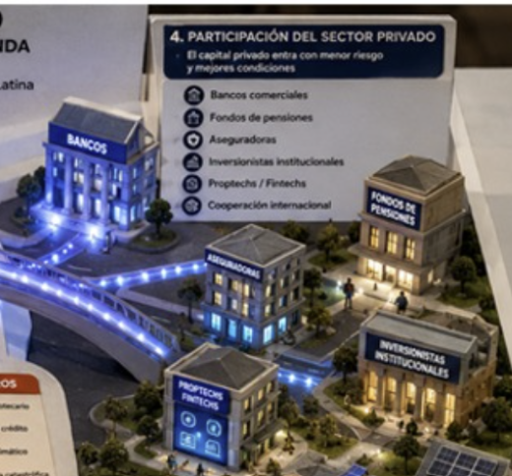 | La Banca de Desarrollo (BD) es un catalizador estratégico, no un actor autosuficiente. Aunque posee la capacidad técnica y el mandato público para abordar las fallas de mercado, su escala financiera y operativa es inherentemente limitada frente a la magnitud de los desafíos de desarrollo urbano, vivienda e infraestructura en América Latina. Para detonar transformaciones de impacto nacional, la BD debe transitar de un modelo de "financiamiento directo" hacia un modelo de orquestador de ecosistemas financieros, gestionando la participación activa del sector privado. |  | • Escasez de Capital: Los recursos públicos asignados a la BD son insuficientes para cerrar brechas estructurales como el déficit habitacional cualitativo y cuantitativo. • Capacidad Operativa Restringida: La BD no cuenta con la capilaridad de red ni con la infraestructura operativa para colocar e intermediar millones de créditos individuales en el primer piso de manera eficiente. • Concentración de Riesgo: Asumir la totalidad del riesgo crediticio o de proyecto agotaría rápidamente su patrimonio y capacidad prestable, reduciendo su sostenibilidad de largo plazo. |  |  |  | 1. Bancos Comerciales e Intermediarios Financieros • El Rol Conjunto: La BD no compite con la banca comercial; utiliza la estructura de segundo piso. • Mecanismo de Gestión: Otorga fondeo de largo plazo y garantías de primera pérdida que asumen el tramo inicial de incumplimiento. Esto reduce el requerimiento de capital regulatorio para la banca comercial, incentivándola a bajar las tasas de interés y a extender crédito a segmentos de mayor riesgo (como vivienda social o MiPymes). 2. Fondos de Pensiones (AFOREs / AFPs) • El Rol Conjunto: Los fondos de pensiones manejan un volumen masivo de ahorro interno con horizontes de inversión de muy largo plazo (20-30 años), los cuales coinciden de forma natural con los ciclos de maduración de la infraestructura y el crédito hipotecario. • Mecanismo de Gestión: La BD estructura y respalda vehículos de inversión (como certificados de capital de desarrollo o fideicomisos inmobiliarios) que ofrecen flujos de caja estables y rentabilidad ajustada por riesgo, permitiendo que el ahorro de los trabajadores financie el desarrollo del hábitat nacional. | 3. Aseguradoras • El Rol Conjunto: Aportan capacidad de gestión y absorción de riesgos no financieros (desastres naturales, vicios ocultos de construcción, invalidez o desempleo del deudor). • Mecanismo de Gestión: La BD co-diseña coberturas y seguros de crédito a la vivienda o de cumplimiento de obras. Esto blinda los activos financieros, reduce la volatilidad de la cartera y hace que los proyectos de vivienda sostenible e infraestructura sean elegibles para crédito bancario. 4. Inversionistas Institucionales y Mercado de Capitales • El Rol Conjunto: Atraen capital privado local e internacional mediante la colocación de instrumentos financieros sofisticados. • Mecanismo de Gestión: La BD actúa como ancla de confianza y proveedora de liquidez en la emisión de bonos temáticos (verdes, sociales y sostenibles). Al adquirir los tramos subordinados o garantizar las emisiones, la BD eleva la calificación crediticia del instrumento, atrayendo a inversionistas institucionales conservadores.

 |  |  |  | Con todo lo anterior, se generan productos de impacto y soluciones transversales adicionales: 1. Efecto Multiplicador del Capital (Apalancamiento): Por cada dólar aportado o garantizado por la BD junto con Grupo BID, el sector privado puede movilizar hasta 10 dólares de financiamiento adicional hacia sectores prioritarios. (https://publications.iadb.org/en/financing-future-idb-group) 2. Escalamiento de Políticas Públicas: Permite que programas piloto exitosos de vivienda o infraestructura superen la escala local y se transformen en soluciones masivas de alcance nacional. 3. Resiliencia y Sostenibilidad Financiera: Al repartir los riesgos entre el sector público y el privado, se construyen ecosistemas financieros capaces de resistir choques macroeconómicos o cambios de ciclos políticos.

 |  |  |  |  |  | https://publications.iadb.org/en/financing-future-idb-group

